2016-03-23
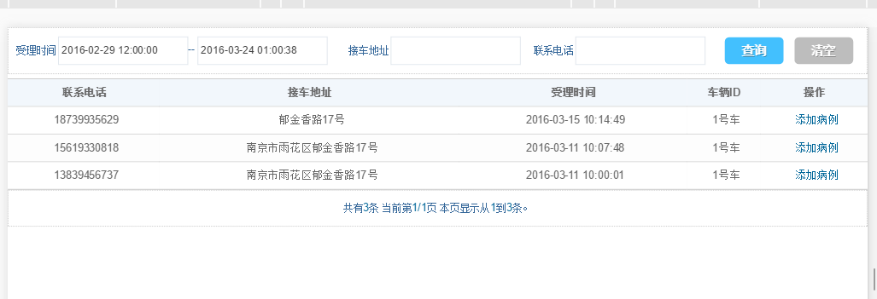
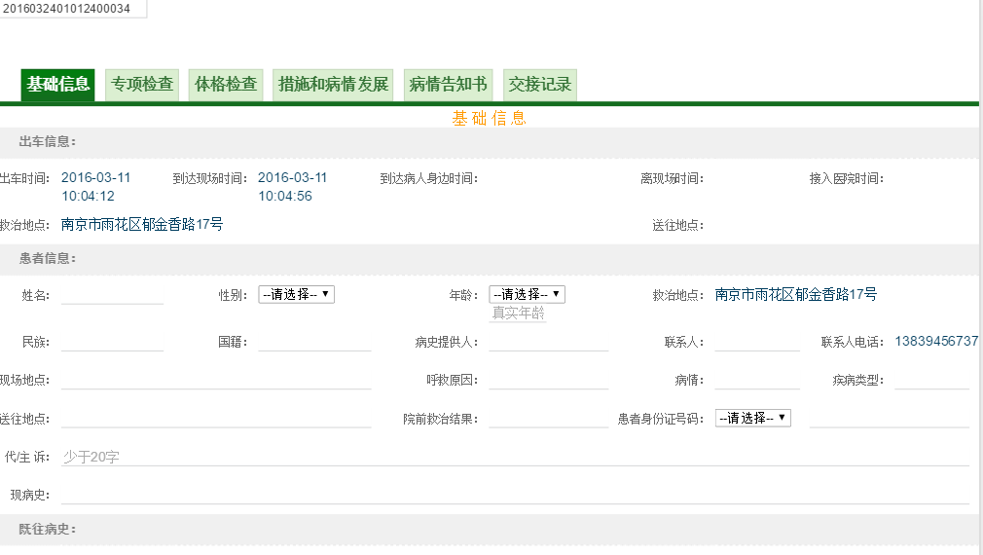
具体工作 | 序号 | 工作内容 | 执行情况 | 其他问题
 | 1 | 病历初步完成工作 | 1，编写病例填写入口列表和查询方法。 2，分割病例表单，分成9大部分，可模块式引入。 3，编写基本的持久层服务。 | 到达病人身边时间 离开现场时间 两个字段，我们数据库中不存在，明天有必要和客户沟通这个事情。 ----------------------- 基础表周雪已经搭建的差不多，只是很多基础数据项还没有录入。或者暂时还没有时间录入，请考虑安排其他人做此项工作 。 ----------------------- 系统中的字典代码应该需要排序字段，这个年前讨论过，请考虑。 -------------------- 公司上线用的pad，上传附件时不能调用摄像头。换一个pad和手机均可以。 -------------------- 希望公司的测试多录入一些数据模型以供使用。
 |  | 暂时还算顺利

老规矩看图说话：图片和平板比例相同 1024*600

2016-03-24
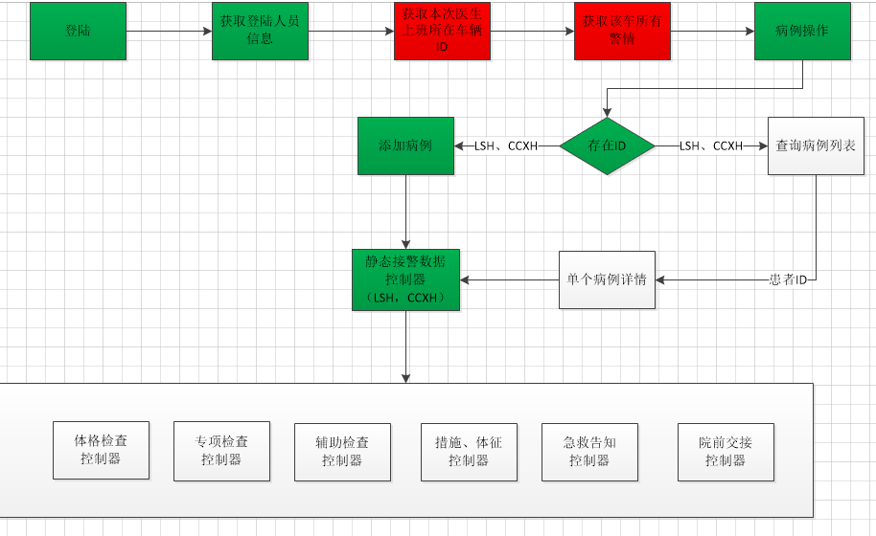
具体工作 | 工作内容 | 序号 | 执行情况
 | 病历初步完成工作 | 1 | 基本整理出大致包含的功能图并完成绿色标注部分。具体看图。 打印、导出啥的，那都不算功能。
 | 其他问题 | 1 | 到达病人身边时间 离开现场时间 两个字段，我们数据库中不存在，今天开会居然忘了沟通了。。。。明儿个打电话
 |  | 2 | 系统中的字典代码应该需要排序字段，这个年前讨论过，请考虑。
 |  | 3 | 公司上线用的pad，上传附件时不能调用摄像头。换一个pad和手机均可以。
 |  | 4 | 希望公司的测试多录入一些数据模型以供使用，且注意数据质量。
 |  | 5 | 缺少一个人员登陆信息和当前所在值班车辆ID关联的视图。等周雪，但不影响开发。
 |  | 6 | 需要数据库给一个标志，说明接到的患者是送到车辆所属医院还是移交他院、或者有移交记录。

